Sheet1
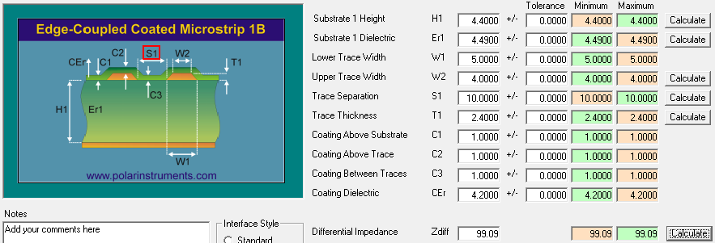
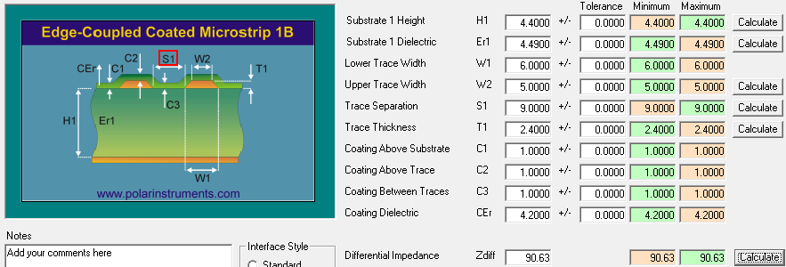
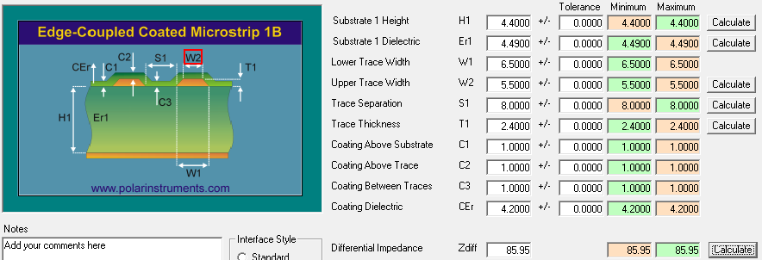
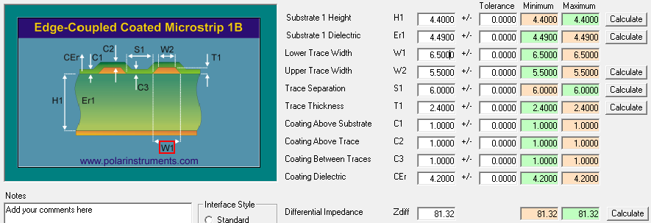







 |  |  |  |  |  |  | 0.7
 | L1 | -------------------------------------------- |  |  | 1oz +Plating |  | 2.4 |  |  | Primer stackup entregado por EDADOC, sólo se usaron de aquí los anchos de pista de los layers top y bottom.
 |  | PP 4.4mil（2116 49%） |  |  | 4.41 |  | 4.4
 | L2 | -------------------------------------------- |  |  | 1oz |  | 1.2
 |  | CORE 4.92mil（2116 56%） |  |  | 4.31 |  | 4.92
 | L3 | -------------------------------------------- |  |  | 1oz |  | 1.2
 |  | PP 6.14mil（1078*2 65%） |  |  | 4.09 |  | 6.14
 | L4 | -------------------------------------------- |  |  | 1oz |  | 1.2
 |  | CORE 4.92mil（2116 56%） |  |  | 4.31 |  | 4.92
 | L5 | -------------------------------------------- |  |  | 1oz |  | 1.2
 |  | PP 6.14mil（1078*2 65%） |  |  | 4.09 |  | 6.14
 | L6 | -------------------------------------------- |  |  | 1oz |  | 1.2
 |  | CORE 8.0mil（7628 55%） |  |  |  |  | 8
 | L7 | -------------------------------------------- |  |  | 1oz |  | 1.2
 |  | PP 6.14mil（1078*2 65%） |  |  | 4.09 |  | 6.14
 | L8 | -------------------------------------------- |  |  | 1oz |  | 1.2
 |  | CORE 4.92mil（2116 56%） |  |  | 4.31 |  | 4.92
 | L9 | -------------------------------------------- |  |  | 1oz |  | 1.2
 |  | PP 6.14mil（1078*2 65%） |  |  | 4.09 |  | 6.14
 | L10 | -------------------------------------------- |  |  | 1oz |  | 1.2
 |  | CORE 4.92mil（2116 56%） |  |  | 4.31 |  | 4.92
 | L11 | -------------------------------------------- |  |  | 1oz |  | 1.2
 |  | PP 4.4mil（2116 49%） |  |  | 4.49 |  | 4.4
 | L12 | -------------------------------------------- |  |  | 1oz+Plating |  | 2.4
 |  |  |  |  |  |  | 0.7

 | SIG 40 ohms |  |  |  | SIG 50 Ohms |  |  | Dif 100 Ohms |  |  | Dif 90 ohms |  |  | Dif 85 ohms |  |  | Dif 80ohms
LAYER | Ohms | Trace width | Ref | copper thicnkness | Ohms | Trace width |  | Ohms | Trace width | Space | Ohms | Trace width | Space | Ohms | Trace width | Space | Ohms | Trace width | Space
TOP | 40 | 10mil | L2 | 1OZ | 50 | 5mil |  | 100 | 5mil | 10mil | 90 | 6mil | 9mil | 85 | 6.5mil | 8mil | 80 | 6.5mil | 6mil
 |  |  |  | 1OZ
L3 | 40 | 6.5mil | L2/L4 | 1OZ | 50 | 4.2mil |  | 100 | 4mil | 10mil | 90 | 4.5mil | 7.5mil | 85 | 5.2mil | 7.5mil | 80 | 5.8mil | 7mil
 |  |  |  | 1OZ
L5 | 40 | 6.5mil | L4/L6 | 1OZ | 50 | 4.2mil |  | 100 | 4mil | 10mil | 90 | 4.5mil | 7.5mil | 85 | 5.2mil | 7.5mil | 80 | 5.8mil | 7mil
 |  |  |  | 1OZ
 |  |  |  | 1OZ
L8 | 40 | 6.5mil | L7/L9 | 1OZ | 50 | 4.2mil |  | 100 | 4mil | 10mil | 90 | 4.5mil | 7.5mil | 85 | 5.2mil | 7.5mil | 80 | 5.8mil | 7mil
 |  |  |  | 1OZ
L10 | 40 | 6.5mil | L9/L11 | 1OZ | 50 | 4.2mil |  | 100 | 4mil | 10mil | 90 | 4.5mil | 7.5mil | 85 | 5.2mil | 7.5mil | 80 | 5.8mil | 7mil
 |  |  |  | 1OZ
BOT | 40 | 10mil | L2 | 1OZ | 50 | 5mil |  | 100 | 5mil | 10mil | 90 | 6mil | 9mil | 85 | 6.5mil | 8mil | 80 | 6.5mil | 6mil

